16色カラーチャート
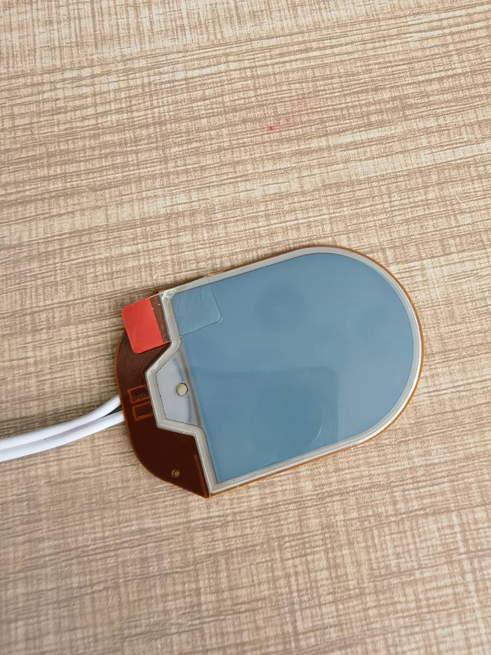
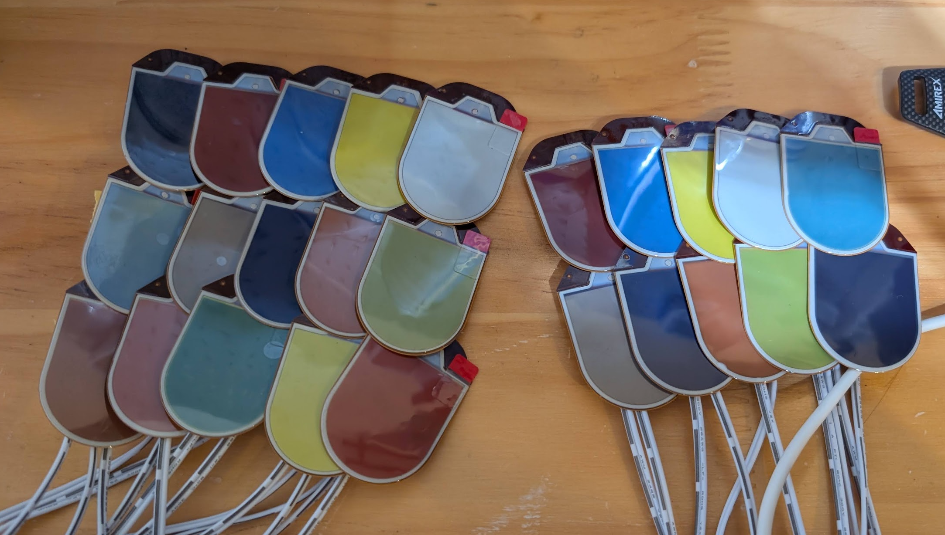
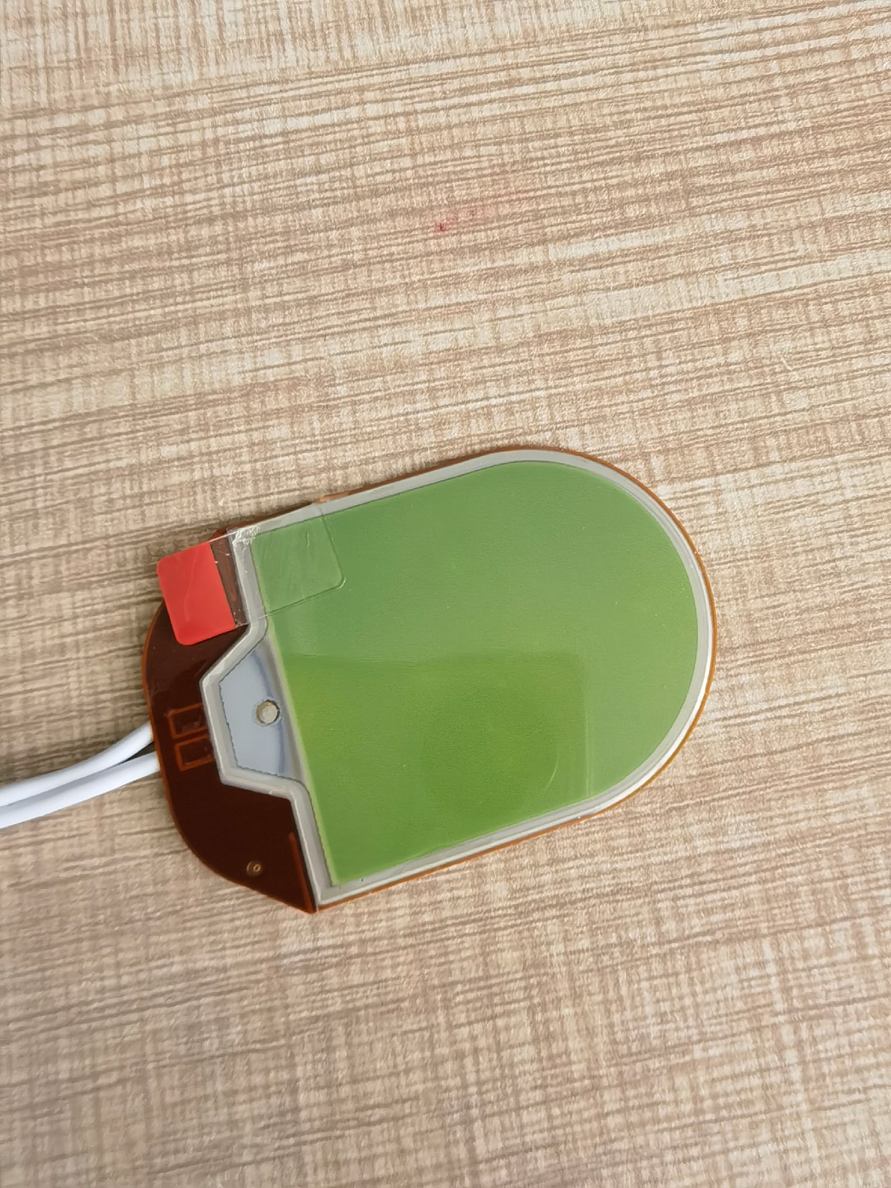
ID | インデックス | 色名（日本語 / 中国語） | RGB値 | HEXコード | 色見本 |  | NEW_FIRMWARE_COLOR_CODE | NEW_FIRMWARE_COLOR | NEW_FIRMWARE_COLOR_PIC
01 | 0x00 | ホワイト（白色） | (255, 255, 255) | #FFFFFF
02 | 0x01 | イエロー（黄色） | (255, 255, 0) | #FFFF00
03 | 0x02 | ブルー（蓝色） | (0, 0, 255) | #0000FF
04 | 0x03 | レッド（红色） | (255, 0, 0) | #FF0000
05 | 0x04 | ブラック（黑色） | (0, 0, 0) | #000000
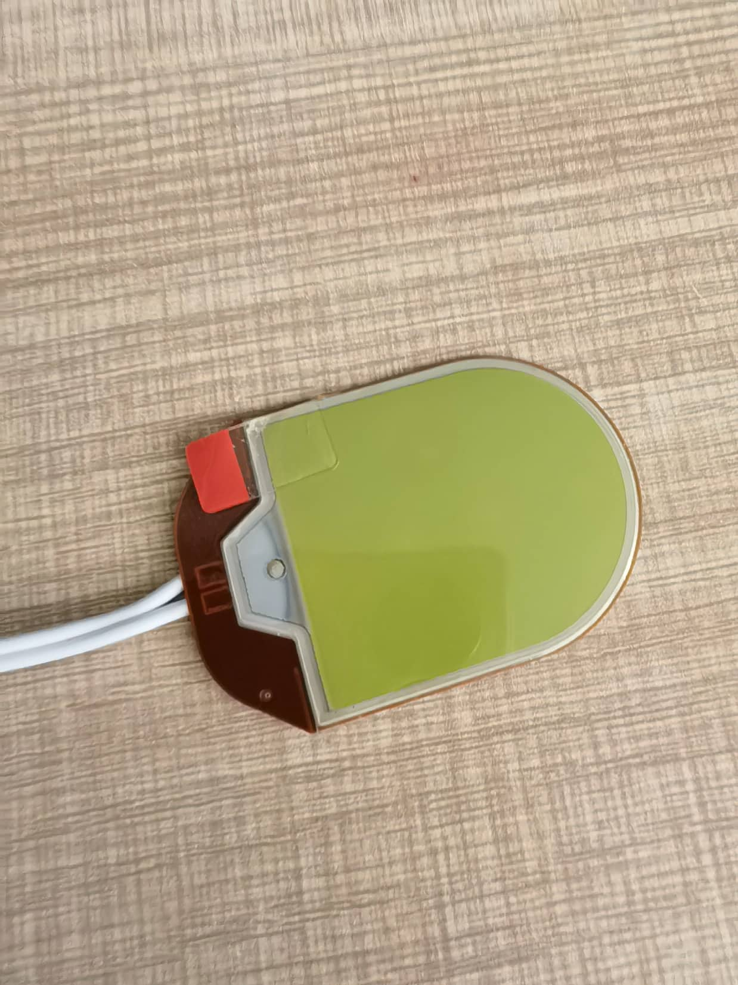
06 | 0x05 | ターコイズ（青绿色） | (64, 224, 208) | #40E0D0 |  |  | 0x05 | グリーン（绿色）
07 | 0x06 | グリーン（绿色） | (0, 200, 0) | #00C800 |  | NO COLOR MATCH | 0x06 | ターコイズ（青绿色）
08 | 0x07 | アーモンド（杏仁色） | (235, 210, 180) | #EBD2B4 |  | NO COLOR MATCH | 0x07 | アーモンド（杏仁色）
09 | 0x08 | ライトピンク（浅粉色） | (255, 209, 220) | #FFD1DC |  | NO COLOR MATCH | 0x08 | ライトピンク（浅粉色）
10 | 0x09 | スカイブルー（天蓝色） | (135, 206, 235) | #87CEEB |  |  | 0x09 | スカイブルー（天蓝色）
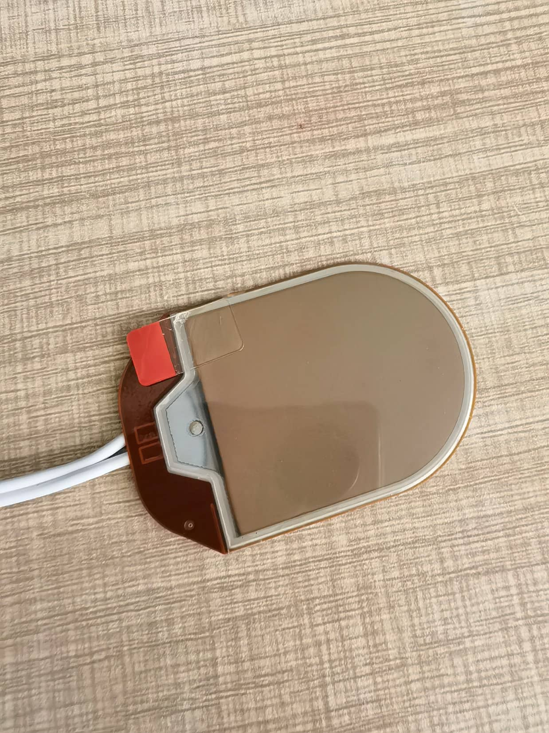
11 | 0x0A | オレンジ（橙色） | (255, 140, 0) | #FF8C00
12 | 0x0B | イエローグリーン（黄绿色） | (154, 205, 50) | #9ACD32
13 | 0x0C | オリーブグレー（橄榄灰） | (112, 116, 85) | #707455
14 | 0x0D | ブラウン（棕色） | (139, 69, 19) | #8B4513
15 | 0x0E | ダークブラウン（深棕色） | (92, 51, 23) | #5C3317
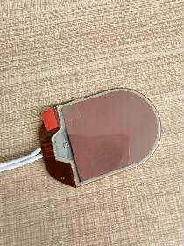
16 | 0x0F | スモーキーブルー（烟雾蓝） | (110, 130, 150) | #6E8296

